Лист1
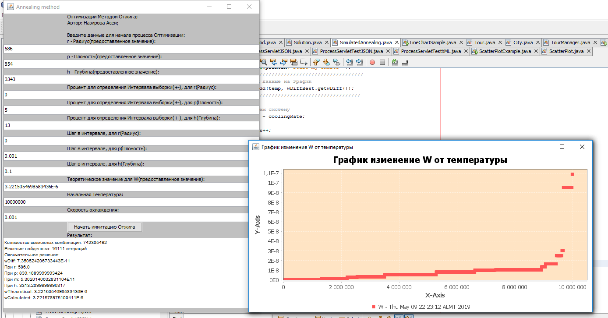
1 | зафиксировать значения радиуса | надо сделать типа отжиг,
2 | менять глубину от 3500 до 4500
3 | решаем теор задачу вправо и влево по х | нам не нужно двигаться, мы ищем максимально преближенное значение
5 | меняем скорость охлаждения и строим график по результатам, выбираем самую устойчивую и берем ее оптимальной | по графику будет видно
4 | потом меняем температуру и получаем график, полуаем лучшее решение, объявляемм ее оптимальной для сферы | по графику будет видно
 | показать кол-ыо вариаций
6 | Найти аналитическую формулу для эллипса или цилиндра | не успеем

